Ослабление рубля 7.7.23
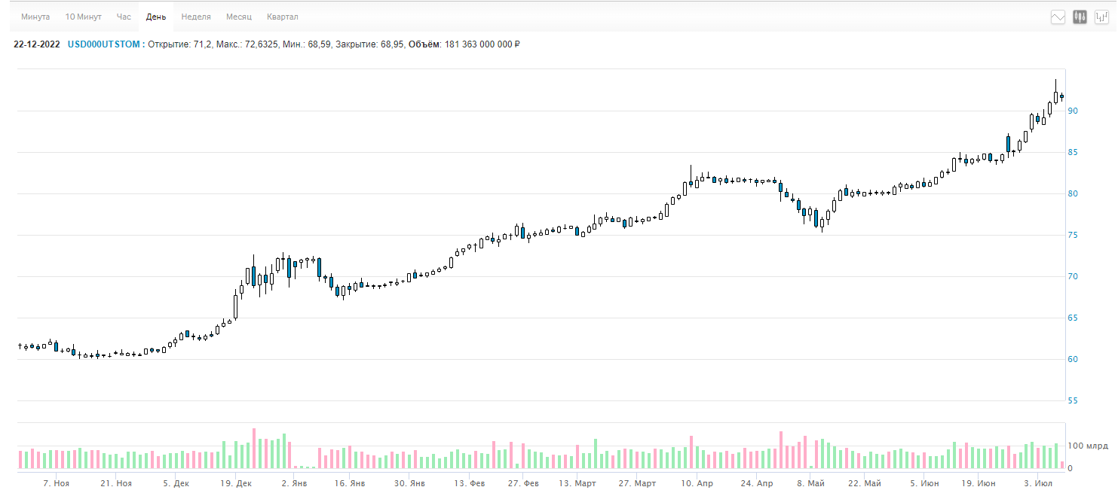
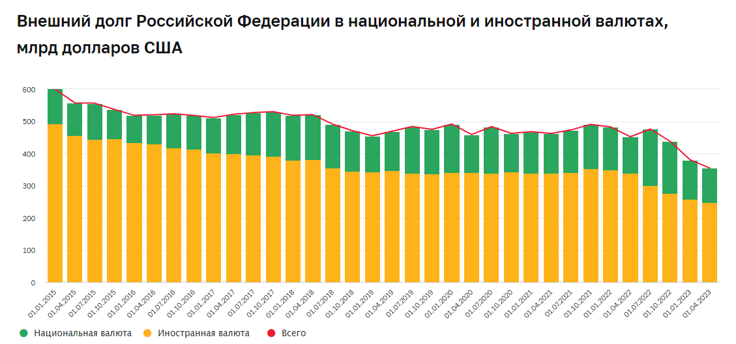
 |  | USDRUB = 92, с начала года +32%, с ноября +51% (на 07.07.2023)

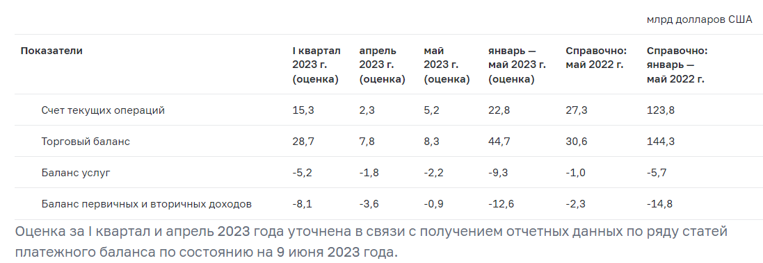
Гипотеза | ЗА | ПРОТИВ | Цитата из ЦБР | Ссылка на первоисточник (ЦБР)
Сжатие СТО - в 2022 году был $233 млрд, в этом году прогнозируем $50 млрд. На фоне сжатия предложения валюты рубль стал чувсвительнее к спросу на валюту, валюты не хватает на возросший отток капитала. | Профицит СТО в янв-мае 2023 сократился в 5,4 раза, до $22,8 млрд с $123,8 в 2022. Профицит ТБ сократился в 3,2 раза, до $44,7 млрд с $144,3 млрд в 2022. |  |  | http://www.cbr.ru/statistics/macro_itm/svs/
Экспорт падает (санкции на нефть и нефтепродукты, большие дисконты, издержки на логистику, нефть на минимумах года Brent $75, Urals $55) | Профицит ТБ в январе-мае 2023 сократился в 3,2 раза, до $44,7 млрд с $144,3 млрд в 2022. Предложение валюты экспортерами на рынке в июне снизилось до многомесячного минимума в $7 млрд. | Вроде бы цены и объемы примерно стабильны. Уж точно не настолько упали, чтобы рубль сходил с 80 до 90.. | Смотри график от ВТБ справа. | http://www.cbr.ru/statistics/macro_itm/svs/bop-eval/
Физики покупают доллары и выводят, возможно, на фоне бунта Пригожина ("все нелояльные выводят бабки и уезжают, т.к. у прокуроров развязаны руки на посадку нелояльных") | Инсайдер Тимура из силовых ведомств | Колины знакомые uhnw, которые ничего не выводят (в июне-июле 2023) | Население на фоне неопределенности 24 июня приобрело валюты на 7,1 млрд руб., в целом за месяц за счет продаж в остальные дни покупки валюты составили всего 0,3 млрд рублей. | http://cbr.ru/Collection/Collection/File/45128/ORFR_2023-06.pdf
Регулярный отток капитала физиков после СВО на депозиты в иностранные банки (Армения, Казахстан, ОАЭ и др.) |  |  |  | http://www.cbr.ru/statistics/macro_itm/households/
Отток капитала обусловлен в том числе крайне низкой разницей процентных ставок ФРС (5,25%) и ЦБР (7,5%).
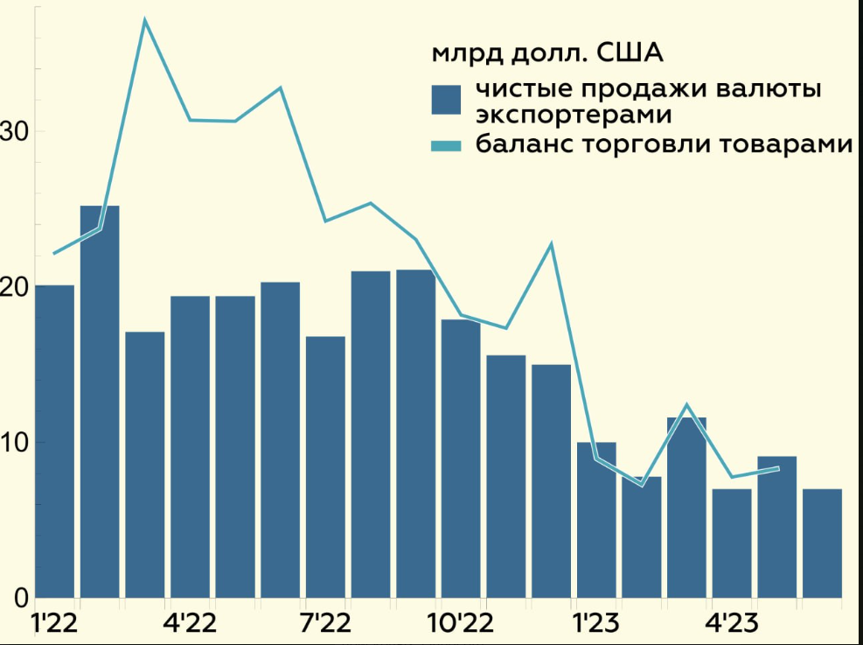
Иностранные компании продают свои активы в РФ и уходят из страны | Лимит в 1 млрд$/мес прописан так, что его довольно легко можно обойти | Правкомиссия, которая выдает разрешения компаниям, сейчас работает в пониженном темпе, пайплайн маленький
Компании выводят капитал через займы дружественным нерезам | Продлили вэйвер на выдачу | Вэйвер был и раньше, ничего не изменилось с т.з. кэпитал контролс
Экспортеры продают меньше валюты на бирже. Компании стали больше валюты откладывать на оффшоре, не возвращают в Россию | Предложение валюты экспортерами на рынке в июне снизилось до многомесячного минимума в $7 млрд. Сбер говорит, что такое возможно есть, но не касается нефтянки - за ними плотно смотрят. Ждем созвоны от Ростислава | Ждем созвоны от Ростислава | В целом отношение чистых продаж валюты к валютной выручке крупнейших экспортеров (за исключением экспортной валютной выручки в рублях) с ноября 2022 г. по апрель 2023 г. оставалось на высоком уровне – 80%. Такое ослабление курса рубля в июне на 10% происходило преимущественно на фоне сокращения поступлений иностранной валюты по каналу российского экспорта. Объем чистых продаж иностранной валюты крупнейшими экспортерами относительно мая (9,1 млрд долл. США) снизился на 22,9%, до 7,0 млрд долл. США1 . В целом отношение чистых продаж валюты к валютной выручке крупнейших экспортеров (за исключением экспортной валютной выручки в рублях) в мае 2023 г. оставалось на высоком уровне – 90%. | http://cbr.ru/Collection/Collection/File/45128/ORFR_2023-06.pdf
Экспортеры больше получают рублей или локальных валют за свой экспорт | Надо спрашивать у компаний подтверждения… | По логике - Чтобы с нашими экспортерами расплатиться рублями - кто-то должен эти рубли сначала купить. Как? Продав валюту на нашей бирже, т.е. на предложение валюты это не влияет. На офф-шоре купить рубли можно, но их довольно малый оборот 1млрд$/ день. Если бы их с оффшора постоянно забирали на расплану с нами - они бы быстро кончились Предложение других soft currencies равносильно предложению долларов ввиду арбитража. Как в четверг - продали юаней, курс рубля к доллару укрепился. | Доля юаня во внешнеторговых операциях продолжила увеличиваться, достигнув в мае 25% в экспорте и оставшись на уровне 31% в импорте (в апреле 23 и 31% соответственно). В стоимостном выражении месячная экспортная выручка в китайских юанях выросла с 7,4 до 8,4 млрд долл. США, а импортные платежи – с 8,0 до 8,1 млрд долл. США (рис. 7, 8). Наряду с повышением доли юаня продолжает возрастать также доля рубля во внешней торговле. В экспорте она достигла 39%, а в импорте превысила 30%. На этом фоне доля «токсичных» валют (доллара США и евро) в экспорте и импорте сократилась в июне 2023 г. до 33 и 35% соответственно. | http://cbr.ru/Collection/Collection/File/45128/ORFR_2023-06.pdf
Импорт растет сильнее, чем ожидалось | Обычный импорт в контейнерах - не правда | Обычный импорт в контейнерах - не правда
Импорт стимулируется за счет высокого дефицита бюджета (госрасходов) и мягкой ДКП (кредитование рекордное)
Растет теневой импорт оружия - снарядов, техники из Китая и Ирана | С фронтов появляются фото нового импортируемого нами вооружения | Вроде бы, количества очень маленькие.. Делали прикидку, если полностью восполнять наши траты снарядов и других расходников - в сумме это около 15-20 $bln /год. Ну мы явно не покрываем все импортом.
Упала ликвидность валютного рынка РФ (нерезидентов нет, крупные банки под санкциями), поэтому возросла чувствительность рубля к всплескам спроса на валюту.
Компании и государство погашают свои внешние валютные долги, т.к. не могут рефинансировать их. |  |  |  | http://www.cbr.ru/statistics/macro_itm/svs/p_balance/
Основные покупатели российского экспорта теперь Китай, Индия, Турция, Белоруссия и Африка. Помимо скидок Турция, Белоруссия и Африка могут получать отсрочку платежей.
Версия ЦБ об ослаблении рубля в июне: "На фоне ослабления рубля некоторые корпоративные клиенты кредитных организаций начали конвертировать свои валютные кредиты в рублевые. Кредитные организации одновременно начали покупки иностранной валюты, чтобы сбалансировать открытые валютные позиции. Таким образом, спрос на иностранную валюту усиливался, что оказывало дополнительное давление на рубль." Спрос на иностранную валюту стабильно увеличивался в июне за счет повышения концентрации крупных участников. Доля крупнейшего покупателя2 с начала месяца выросла с 10 до 40%. Доля крупнейших участников (топ-2, топ-3 и топ-5) также возрастала в два раза и более, что дополнительно влияло на динамику курса рубля |  |  |  | http://cbr.ru/Collection/Collection/File/45128/ORFR_2023-06.pdf
Ослабление рубля вызвано покупками активов у нерезидентов. Покупка евробондов, акций и офз в евроклире и клирстриме. Просто периодически брокера показывают какие-то офера. По офз есть. Предполагаю где-то миллиардов 350 уже прошло и ещё миллиардов осталось 600 и всё. В хорошие времена валютный рынок и рынок офз 10 млрд долларов могли подвинуть. А сегодня, когда рынок низколиквидный, небольшая дополнительная покупка валюты может сильно повлиять на курс. В рублях, с учетом дисконта. Мои оценки исходя из обьемов офз у нерезидентов, и дисконта с каким они продают, здесь телепортируемые и там евроклир и клирстрим. https://www.cbr.ru/vfs/statistics/credit_statistics/debt/table_ofz.xlsx Аналитики Сбера например оценивают покупку переведённых офз банками(указ 138) в марте-мае до 270 млрд рублей(13-23 процента от телепортируемых за 2022 год офз). Замещение евробондов - как вариант оттока капитала - евробонды на офшорном периметре меняются на замещающие облигации. Замещающие продаются за рубли, на рубли покупают валюту, валюту выводят. Версия Димы Никонова: при замещении евробондов - наши банки продают евробонд, валютная позиция (актив) снижается, чтобы её сбалансировать, банки покупают фьючерс на доллар (спрос на валюту). |  | Igor Rapokhin (Сбер): У нерезов на 1 июня ОФЗ на 1,7 трила, все выплаты на счета типа С. Ходили слухи о том, что хотят унифицировать выплаты с евробондами (то есть, дать формальное право конвертить в валюту и выводить), но ЦБ против. Как я понимаю, ещё есть схематозы для нерезов по выходу из ОФЗ. Но это сложно, объемы таких операций снизились в разы по сравнению с прошлым годом. Очень сомневаюсь, что на курс есть влияние.

